国民健康保険料
 | 78. 国民健康保険料（税）（１人当たり調定額）

 | 時点 2017(H29)年度（毎年） |  |  |  |  |  | 平 均 値 |  |  | 97,511
 | 単位 円，人 |  |  |  |  |  | 標準偏差 |  |  | 5,663
 | 市町村名 | 指標 | 順位 |  | 被保険者数 | 市町村名 | 指標 | 順位 |  | 被保険者数

 | 千葉県 | 98,545 |  | － | 1,534,275 | 八街市 | 97,205 |  | 26 | 22,438
 | 千葉市 | 99,502 |  | 18 | 215,988 | 印西市 | 104,421 |  | 7 | 20,033
 | 銚子市 | 107,550 |  | 4 | 20,081 | 白井市 | 102,032 |  | 13 | 14,752
 | 市川市 | 93,408 |  | 40 | 104,967 | 富里市 | 93,299 |  | 42 | 15,763
 | 船橋市 | 88,329 |  | 53 | 135,361 | 南房総市 | 97,698 |  | 25 | 12,720
 | 館山市 | 87,476 |  | 54 | 14,424 | 匝瑳市 | 103,905 |  | 9 | 12,116
 | 木更津市 | 95,946 |  | 33 | 32,682 | 香取市 | 101,115 |  | 14 | 23,340
 | 松戸市 | 96,451 |  | 31 | 117,583 | 山武市 | 96,902 |  | 27 | 17,705
 | 野田市 | 99,769 |  | 17 | 42,688 | いすみ市 | 93,367 |  | 41 | 12,857
 | 茂原市 | 97,786 |  | 24 | 24,465 | 大網白里市 | 100,013 |  | 16 | 14,037
 | 成田市 | 88,979 |  | 52 | 31,368 | 酒々井町 | 96,709 |  | 28 | 5,565
 | 佐倉市 | 92,831 |  | 43 | 44,160 | 栄町 | 94,889 |  | 35 | 6,216
 | 東金市 | 94,729 |  | 36 | 18,339 | 神崎町 | 108,872 |  | 3 | 1,747
 | 旭市 | 104,552 |  | 6 | 21,949 | 多古町 | 111,864 |  | 1 | 4,818
 | 習志野市 | 96,705 |  | 29 | 33,069 | 東庄町 | 102,449 |  | 12 | 4,564
 | 柏市 | 98,829 |  | 19 | 95,910 | 九十九里町 | 104,313 |  | 8 | 5,354
 | 勝浦市 | 95,953 |  | 32 | 5,808 | 芝山町 | 110,332 |  | 2 | 2,449
 | 市原市 | 95,486 |  | 34 | 71,538 | 横芝光町 | 96,658 |  | 30 | 7,695
 | 流山市 | 98,660 |  | 20 | 37,250 | 一宮町 | 97,788 |  | 23 | 3,820
 | 八千代市 | 103,357 |  | 11 | 40,959 | 睦沢町 | 93,594 |  | 39 | 2,173
 | 我孫子市 | 90,919 |  | 48 | 31,466 | 長生村 | 89,079 |  | 51 | 4,110
 | 鴨川市 | 92,231 |  | 45 | 9,460 | 白子町 | 91,643 |  | 47 | 3,799
 | 鎌ケ谷市 | 91,871 |  | 46 | 27,443 | 長柄町 | 98,641 |  | 21 | 2,187
 | 君津市 | 93,986 |  | 38 | 21,257 | 長南町 | 103,427 |  | 10 | 2,361
 | 富津市 | 100,220 |  | 15 | 12,871 | 大多喜町 | 98,491 |  | 22 | 2,814
 | 浦安市 | 104,619 |  | 5 | 30,432 | 御宿町 | 89,650 |  | 50 | 2,719
 | 四街道市 | 92,453 |  | 44 | 23,186 | 鋸南町 | 93,992 |  | 37 | 2,546
 | 袖ケ浦市 | 90,675 |  | 49 | 15,128

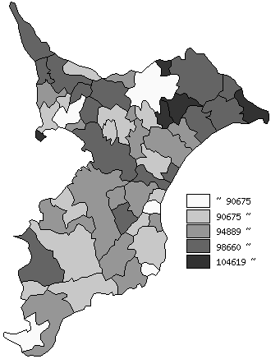
 | 千葉県の推移
 | 被保険者数(右軸) | 指標
平成25年度 | 1800190 | 95639
平成26年度 | 1756896 | 95606
平成27年度 | 1698545 | 95503
平成28年度 | 1614153 | 96549
平成29年度 | 1534275 | 98545

《摘 要》 ・資料出所 保険指導課

